エクセルで入力用
避難者カードとは、

 | 避難者カードは、災害時に避難所などで避難者の情報を記入するためのカードです。

 | 事前に入力し持参したり、避難所の受付で配られ、本人の状況を把握して支援につなげる目的で使われます。

避難者カードは平時から記入をしておきましょう。
 | 災害時には避難所の受付が混雑します。
 | スムーズに受付ができるよう、平時から避難者カードの入力し、打ち出しておきましょう。
 | 【記入例】
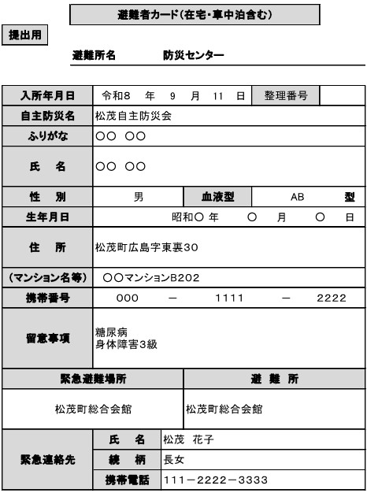
①
⑤
⑦
⑧
⑨
⑥
④
③
②
 |  |  |  |  |  |  |  |  |  |  | 水色 |  | の枠に入力をお願いします。控え用には自動で反映されます。
 |  |  |  |  |  |  |  |  |  |  | ① | 避難所名、入所年月日は実際に避難した所や日を記入しますので事前入力は不要です。
 |  |  |  |  |  |  |  |  |  |  | ② | 整理番号は避難所受付時に担当が記入しますので事前入力は不要です。
 |  |  |  |  |  |  |  |  |  |  | ③ | 自主防災名は所属する自主防災会の名所を入力ください。未所属の場合は入力不要です。

 |  |  |  |  |  |  |  |  |  |  | ④ | ふりがな、氏名を入力ください。
 |  |  |  |  |  |  |  |  |  |  | ⑤ | 性別、血液型については、プルダウンより選択してください。
 |  |  |  |  |  |  |  |  |  |  | ⑥ | 生年月日、住所、マンション名等、携帯電話を入力ください。
 |  |  |  |  |  |  |  |  |  |  | ⑦ | 留意事項については、以下の内容などご自身の気をつけてほしいことを記入ください。 - 持病、服薬中の薬（薬名が分からなければ「高血圧の薬」などでも） - アレルギー（食物・薬） - 障害の有無、介助の要否（車いす、視覚・聴覚など） - 妊娠中、授乳中 - 医療機器の使用（酸素、吸引器、インスリン等） - 感染症が疑われる症状の有無（運用上チェックすることがあります）

 |  |  |  |  |  |  |  |  |  |  | ⑧ | 緊急避難場所、避難所は実際、災害にあった時、あらかじめ決めた避難場所と避難所を記入してください。

 |  |  |  |  |  |  |  |  |  |  | ⑨ | 緊急連絡先は、緊急時に連絡が取れる方の連絡先をご記入ください。

 |  |  |  |  |  |  |  |  |  |  | （エクセル入力用） |  |  |  |  |  |  |  |  |  |  |  |  | （エクセル入力用）
 |  | 避難者カード（在宅・車中泊含む） |  |  |  |  |  |  |  |  |  |  |  |  | 避難者カード（在宅・車中泊含む）
提出用 |  |  |  |  |  |  |  |  |  |  |  |  |  | 控え用
 |  | 避難所名 |  |  |  |  |  |  |  |  |  |  |  |  | 避難所名

入所年月日 |  |  |  | 年 |  | 月 |  | 日 | 整理番号 |  |  |  |  | 入所年月日 |  |  | 年 |  | 月 |  | 日 | 整理番号
自主防災名 |  |  |  |  |  |  |  |  |  |  |  |  |  | 自主防災名
ふりがな |  |  |  |  |  |  |  |  |  |  |  |  |  | ふりがな
氏 名 |  |  |  |  |  |  |  |  |  |  |  |  |  | 氏 名

性 別 |  |  | プルダウンから選択してください。 |  |  | 血液型 |  |  | プルダウンから選択してください。 |  |  |  | 型 | 性 別 |  |  |  |  | 血液型 |  |  |  |  |  | 型
生年月日 |  |  |  |  |  |  | 年 |  |  | 月 |  |  | 日 | 生年月日 |  |  |  |  |  | 年 |  |  | 月 |  | 日
住 所 |  |  |  |  |  |  |  |  |  |  |  |  |  | 住 所

（マンション名等） |  |  |  |  |  |  |  |  |  |  |  |  |  | （マンション名等）
携帯番号 |  |  |  |  | － |  |  |  |  | － |  |  |  | 携帯番号 |  |  |  | － |  |  |  |  | －
留意事項 |  |  |  |  |  |  |  |  |  |  |  |  |  | 留意事項

緊急避難場所 |  |  |  |  |  | 避 難 所 |  |  |  |  |  |  |  | 緊急避難場所 |  |  |  |  | 避 難 所

緊急連絡先 |  |  | 氏 名 |  |  |  |  |  |  |  |  |  |  | 緊急連絡先 |  | 氏 名
 |  |  | 続 柄 |  |  |  |  |  |  |  |  |  |  |  |  | 続 柄
 |  |  | 携帯電話 |  |  |  |  |  |  |  |  |  |  |  |  | 携帯電話
■ 内容に変更がある場合は、速やかに名簿班に申し出て修正をしてください。 |  |  |  |  |  |  |  |  |  |  |  |  |  | ■ 内容に変更がある場合は、速やかに名簿班に申し出て修正をしてください。
■ 記入にあっては、鉛筆でお願いします。 |  |  |  |  |  |  |  |  |  |  |  |  |  | ■ 記入にあっては、鉛筆でお願いします。

